MODOP Attestation VIV
MOP OP Attestation Vivinter

Ne compléter que les cases :

 | N° DOSSIER
 | Autres Primes
 | Nom du rédacteur
 | Téléphone
 | Signature

Envoi de l'attestation à Vivinter :

 | Cliquer sur l'onglet "Fichier" en haut à gauche
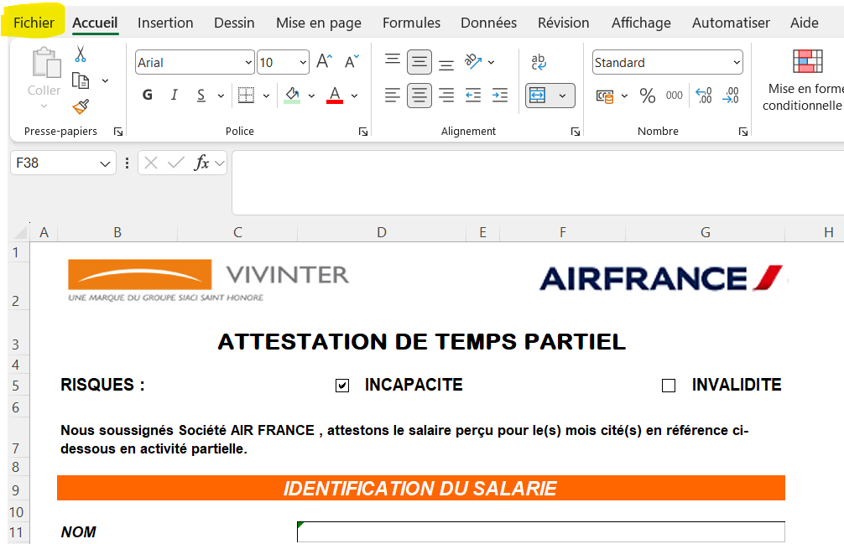

 | Cliquer sur "enregistrer une copie"

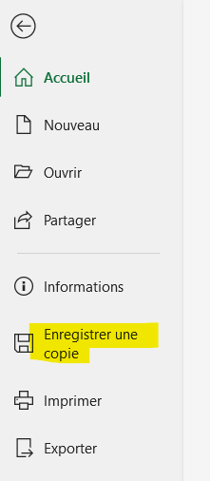

 | Sélectionner où vous souhaitez l'enregistrer sur votre bureau en indiquant le nom du fichier voulu ET sélectionner en PDF :

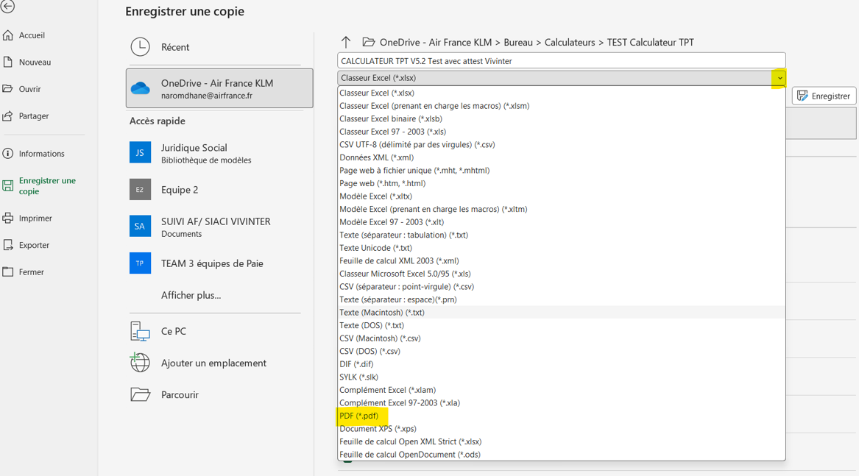

 | Vous pourrez ensuite enregistrer le fichier sur la GED et l'envoyer à vivinter via Neocase.

